個人応募
２０２６富士見ふるさと祭りボランティアスタッフ申込用紙（個人）

 | 令和８年 月 日提出

ふりがな
氏名
生年月日
住所
電話番号

※ この申込用紙に記載された内容については、目的以外に利用することはありません。
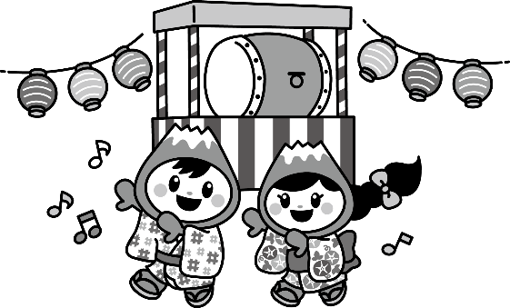 ２０２６富士見ふるさと祭り実行委員会事務局 富士見市役所 協働推進課内 富士見市大字鶴馬１８００番地の1 TEL：０４９－２５２－７１２１

